关系图
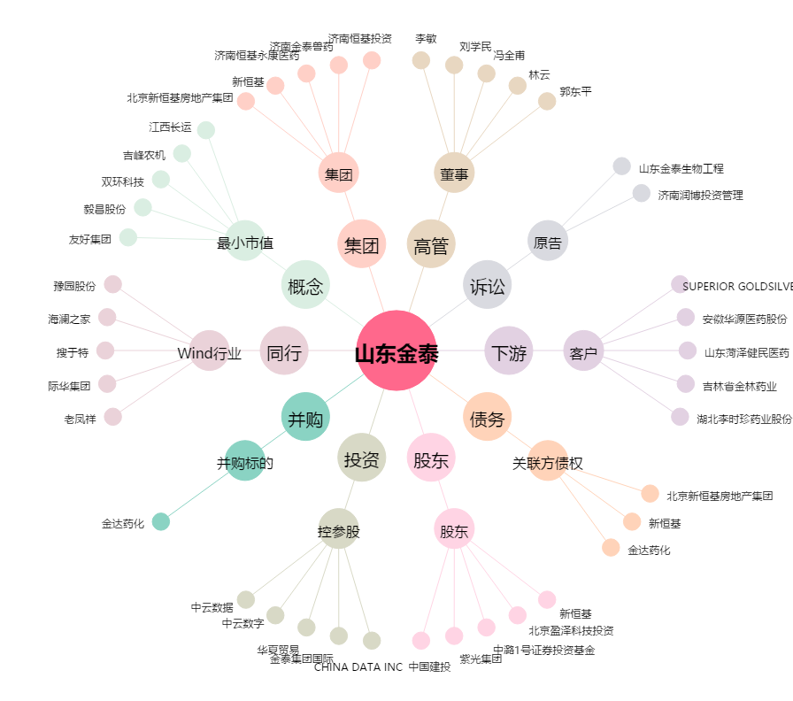
山东金泰[600385.SH] - 关系概览图

